PROBLEMA 1
EXAMEN FINAL INGENIERIA ECONOMICA PRIMER CICLO 2022 - JULIO RUIZ 1284719

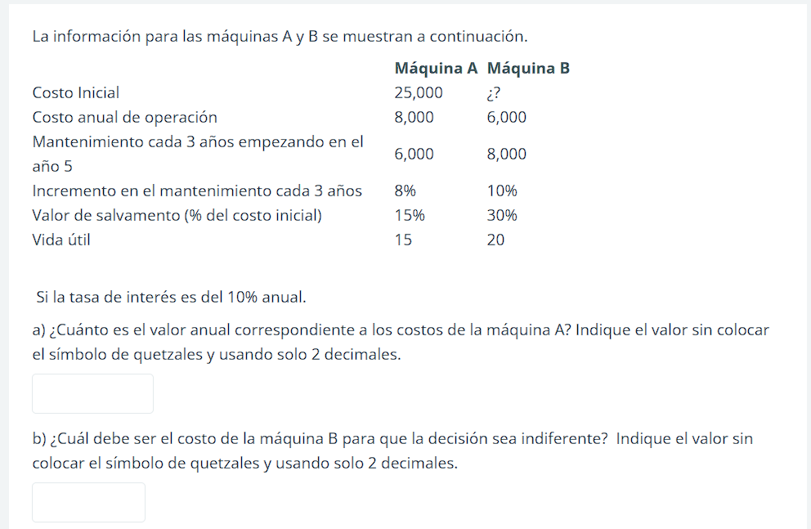

 | maquinas
 |  |  |  | MAQUINA A | MAQUINA B
 | COSTO INICIAL |  |  | 25000 | -
 | COSTOS ANUAL DE OPERACION |  |  | 8000 | 6000
 | MANTENIMIENTO CADA 3 EMPEZANDO EN EL A;O 5 |  |  | 6000 | 8000
 | INCREMENTEO EN EL MANTENMIENTO CADA 3 A;OS |  |  | 8% | 10%
 | VALOR DE SALVAMENTO(% DEL COSTO INCIAL) |  |  | 15% | 30%
 | VIDA UTIL |  |  | 15 | 20

 | SI LA TASA DE INTERES ES DEL 10% ANUAL

 |  | A |  | B
 | año | FNE | año | FNE
 | 0 | Q25,000.00 | 0 | Q10,000.00
 | 1 | Q8,000.00 | 1 | Q6,000.00
 | 2 | Q8,000.00 | 2 | Q6,000.00
 | 3 | Q8,000.00 | 3 | Q6,000.00
 | 4 | Q8,000.00 | 4 | Q6,000.00
 | 5 | Q14,000.00 | 5 | Q14,000.00
 | 6 | Q8,000.00 | 6 | Q6,000.00
 | 7 | Q8,000.00 | 7 | Q6,000.00
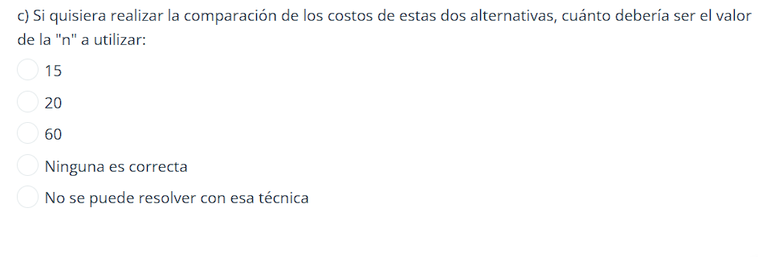
 | 8 | Q14,480.00 | 8 | Q14,800.00
 | 9 | Q8,000.00 | 9 | Q6,000.00
 | 10 | Q8,000.00 | 10 | Q6,000.00
 | 11 | Q14,960.00 | 11 | Q15,600.00
 | 12 | Q8,000.00 | 12 | Q6,000.00
 | 13 | Q8,000.00 | 13 | Q6,000.00
 | 14 | Q15,440.00 | 14 | Q16,400.00
 | 15 | Q4,250.00 | 15 | Q6,000.00
 | VPN | Q96,098.03 | 16 | Q6,000.00
 | VA | -Q12,634.37 | 17 | Q17,200.00
 |  |  | 18 | Q6,000.00
 |  |  | 19 | Q6,000.00
 |  |  | 20 | Q3,000.00
 |  |  | VPN | Q78,027.33
 |  |  | VA | -Q9,165.06

PROBLEMA 2
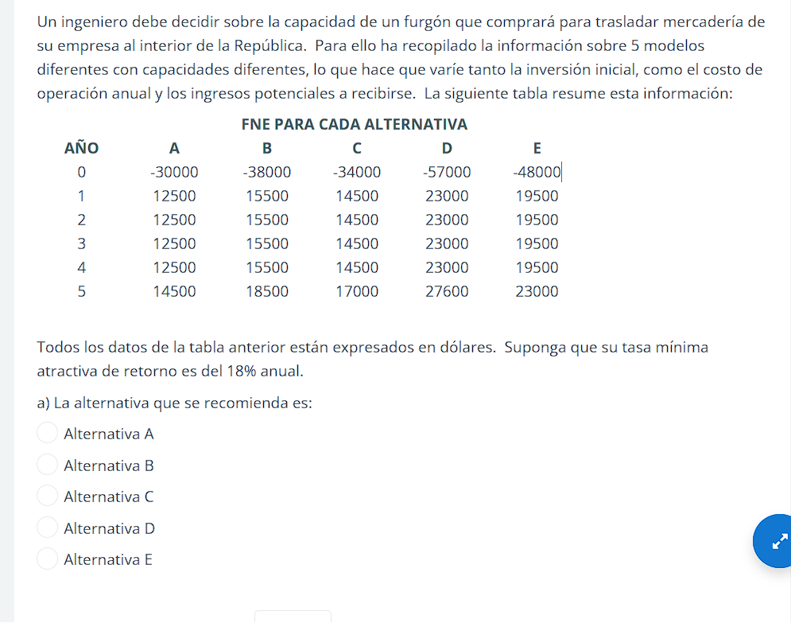

 | FNE PARA CADA ALTERNATIVA |  |  |  |  |  | comparaciones
AÑO | A | B | C | D | E | a vs na | c vs a | b vs c | e vs c | d vs e
0 | $-30,000.00 | $-38,000.00 | $-34,000.00 | $-57,000.00 | $-48,000.00 | $-30,000.00 | $-4,000.00 | $-4,000.00 | $-14,000.00 | $-9,000.00
1 | $12,500.00 | $15,500.00 | $14,500.00 | $23,000.00 | $19,500.00 | $12,500.00 | $2,000.00 | $1,000.00 | $5,000.00 | $3,500.00
2 | $12,500.00 | $15,500.00 | $14,500.00 | $23,000.00 | $19,500.00 | $12,500.00 | $2,000.00 | $1,000.00 | $5,000.00 | $3,500.00
3 | $12,500.00 | $15,500.00 | $14,500.00 | $23,000.00 | $19,500.00 | $12,500.00 | $2,000.00 | $1,000.00 | $5,000.00 | $3,500.00
4 | $12,500.00 | $15,500.00 | $14,500.00 | $23,000.00 | $19,500.00 | $12,500.00 | $2,000.00 | $1,000.00 | $5,000.00 | $3,500.00
5 | $14,500.00 | $18,500.00 | $17,000.00 | $27,600.00 | $23,000.00 | $14,500.00 | $2,500.00 | $1,500.00 | $6,000.00 | $4,600.00
 |  |  |  | 30% | TIR Incrementada | 31.67% | 42.35% | 10.93% | 24.23% | 28.99%

TASA MINIMA ATRACTIVA ES DEL 18% ANUAL |  |  |  | 18%

 | 32% |  |  | 30%

 |  | cuadro de resumen
 |  | comparacion | a vs na | c vs a | b vs c | e vs c | d vs e
 |  | tir incremental | 31.67% | 42.35% | 10.93% | 24.23% | 29.0%
 |  | tmar | 18% | 18% | 18% | 18% | 18%
 |  | se jutifica | Si | Si | No | Si | Si
 |  | ganador | A | C | C | E | D
 |  | eliminado | NA | A | B | C | E

PROBLEMA 3
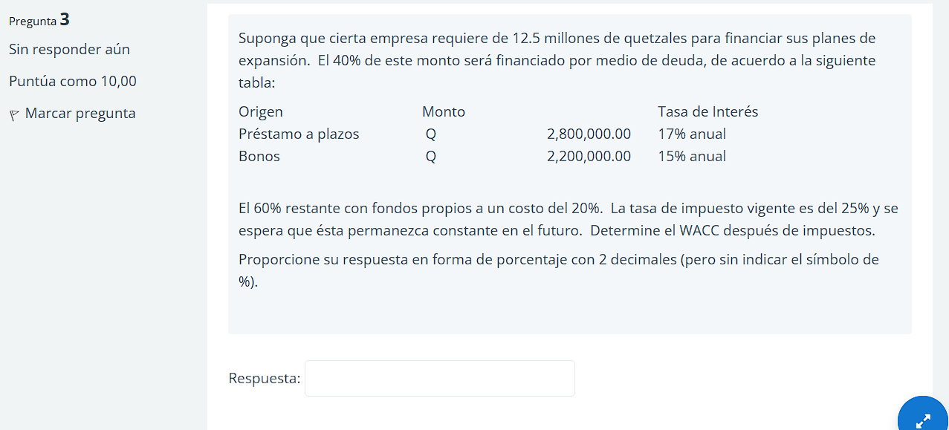
 | ORIGEN | MONTO | TASA DE INTERES ANNUAL | W PROPORCION
 | PRESTAMOS A PLAZOS | Q2,800,000.00 | 17% | 0.6
 | BONOS | Q2,200,000.00 | 15% | 0.4
 |  | Q5,000,000.00 |  | 1.0
 | EMPRESA REQUIERE 12.5 MILLONES PARA FINANCIAR

 | LA TASA DE IMPUESTO VIGENTE DEL 25%

W A C C despues de impuestos =

PROBLEMA 4
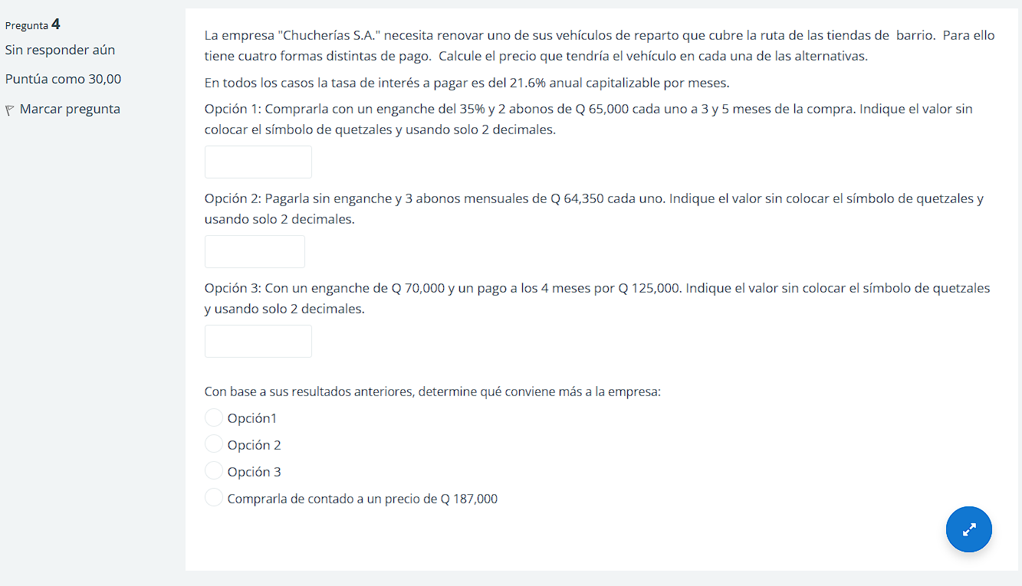

 | Opc1 | Opc2 | Opc3
0 | 35% | 0 | Q70,000.00
1 |  | Q64,350.00
2 |  | Q64,350.00
3 | Q65,000.00 | Q64,350.00
4 |  |  | Q125,000.00
5 | Q65,000.00
 | Q126,572.38 | Q186,303.20 | Q122,789.78

VT | 130000 | 193050 | 125000
VPN | Q126,572.38 | Q186,303.20 | Q122,789.78
Intereses | Q3,427.62 | Q6,746.80 | Q2,210.22

VEHICULO | Q194,726.75 | Q186,303.20 | Q192,789.78 | ANTICIPO + CANTIDAD PRESTADA

 | j | 21.6 | anual
 | j | 1.8 | mensual

